Planilha1
QUESTIONÁRIO DE OLHO SECO (OSDI)
Adaptado pela Dra.Camilla Totti (CRM 157.986)

 | Orientações: Clique sobre a célula "nenhum" e selecione, na seta ao lado direito, sua resposta.
 | Selecione N/A caso você não fique exposto à situação da pergunta.

 | Na semana passada você sentiu algum desses sintomas?
 | Claridade incomoda os olhos | nenhum | 0
 | Sensação de areia nos olhos | nenhum | 0
 | Ardência nos olhos | nenhum | 0
 | Visão imbaçada | nenhum | 0
 | Visão ruim | nenhum | 0
 |  |  | 0

 | Você deixou de fazer ou não conseguiu fazer direito algumas das coisas abaixo
 | por causa dos olhos?
 | Ler | nenhum | 0
 | Dirigir à noite | nenhum | 0
 | Usar o computador | nenhum | 0
 | Assistir televisão | nenhum | 0
 |  |  | 0

 | Você já sentiu incômodo ou desconforto em algumas dessas situações na semana passada?
 | O vento incomodam os olhos | nenhum | 0
 | Lugar secos incomodam os olhos | nenhum | 0
 | Lugares com ar condicionado incomodam os olhos | nenhum | 0
 |  |  | 0

 |  | SOMA TOTAL RESPOSTAS (D) | 0
 |  | SOMA DE PERGUNTAS (E) | 12

 |  | FINAL | 0.00

 | Resultado: De acordo com o seu resultado final, é possível quantificar a intensidade de olho seco.

 | Normal Leve Moderado Intenso

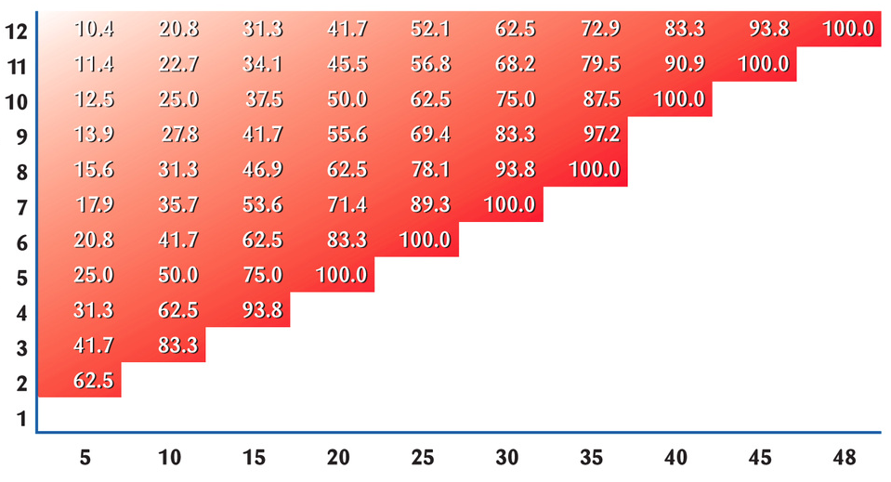
SOMA DE PERGUNTAS RESPONDIDAS (E)
SOMA TOTAL RESPOSTAS (D)

 | Para aqueles que não têm olho seco (Normal/pontuação baixa no OSDI):

 | Parabéns! Com base nas suas respostas ao questionário OSDI, parece que você não está enfrentando sintomas significativos de olho seco. Isso é ótimo para a sua saúde ocular.
 | No entanto, é importante continuar cuidando dos seus olhos. Aqui estão algumas dicas:

 | Hidratação Ocular: Mantenha-se hidratado bebendo água suficiente ao longo do dia, pois a hidratação adequada é fundamental para a saúde dos olhos.
 | Piscar Conscientemente: Lembre-se de piscar regularmente, especialmente quando estiver usando dispositivos eletrônicos por períodos prolongados.
 | Proteção Solar: Use óculos de sol que bloqueiem os raios ultravioleta para proteger seus olhos dos danos causados pelo sol.
 | Exames Oftalmológicos Regulares: Agende consultas de rotina com um oftalmologista para garantir que seus olhos permaneçam saudáveis ao longo do tempo.

 | Para aqueles com Olho Seco Leve:

 | Se você obteve uma pontuação discreta no questionário OSDI, pode estar enfrentando sintomas leves de olho seco. Aqui estão algumas orientações:

 | Uso de Lágrimas Artificiais: Considere o uso de lágrimas artificiais, os famosos colírios lubrificantes, para aliviar a irritação ocular. Escolha produtos sem conservantes, se possível.
 | Piscar Conscientemente: Lembre-se de piscar regularmente, especialmente quando estiver lendo ou trabalhando em um computador.
 | Umidificação do Ambiente: Use um umidificador no ambiente em que passa a maior parte do tempo para manter a umidade relativa adequada.
 | Evite Ambientes Secos e Ventilados: Evite áreas com ar condicionado forte ou ambientes muito secos, sempre que possível.

 | Para aqueles com Olho Seco Moderado (pontuação moderada a alta no OSDI):

 | Se seus sintomas são moderados, é importante levar o olho seco a sério. Aqui estão algumas orientações adicionais:

 | Consulta ao Oftalmologista: Marque uma consulta com um oftalmologista especializado em olho seco para uma avaliação e orientações personalizadas.
 | Terapia com Lágrimas Artificiais: Use lágrimas artificiais prescritas pelo seu médico de acordo com suas recomendações.
 | Tratamentos Adicionais: Considere tratamentos adicionais, como suplementação com ômega 3, compressas mornas, higiene das pálpebras e, em casos graves, procedimentos específicos para olho seco.
 | Evite Ambientes Extremamente Secos: Evite exposição prolongada a ambientes extremamente secos ou com ventilação intensa.

 | Para aqueles com Olho Seco Intenso (pontuação alta no OSDI):

 | Se você obteve uma pontuação alta no questionário OSDI, seus sintomas de olho seco podem ser intensos e debilitantes. Aqui estão algumas orientações essenciais:

 | Consulta Urgente ao Especialista: Marque uma consulta urgente com um oftalmologista especializado em olho seco para um diagnóstico preciso e tratamento adequado.
 | Tratamentos Avançados: Seu médico pode recomendar tratamentos avançados, como i-Lux, terapia com luz pulsada ou medicação controlada, dependendo do seu caso.
 | Acompanhamento Rigoroso: Siga rigorosamente as orientações do seu oftalmologista e compareça a todas as consultas de acompanhamento.
 | Estilo de Vida e Ambiente: Faça modificações significativas no seu estilo de vida e ambiente para minimizar a exposição a fatores agravantes, como ar condicionado forte ou poluição.

 | Lembrando que estas são orientações gerais e que cada caso de olho seco pode ser único. O acompanhamento regular com um oftalmologista é crucial para um tratamento eficaz e personalizado.
 | A conscientização sobre o olho seco é fundamental para garantir que as pessoas busquem ajuda adequada e mantenham a saúde ocular.

 | Instagram: camillatotti.oftalmo
 | Site: www.dracamillatotti.com.br
 | Whatsapp: 11-94362-7218
 | Telefone: 11-3289-0123

